Задание
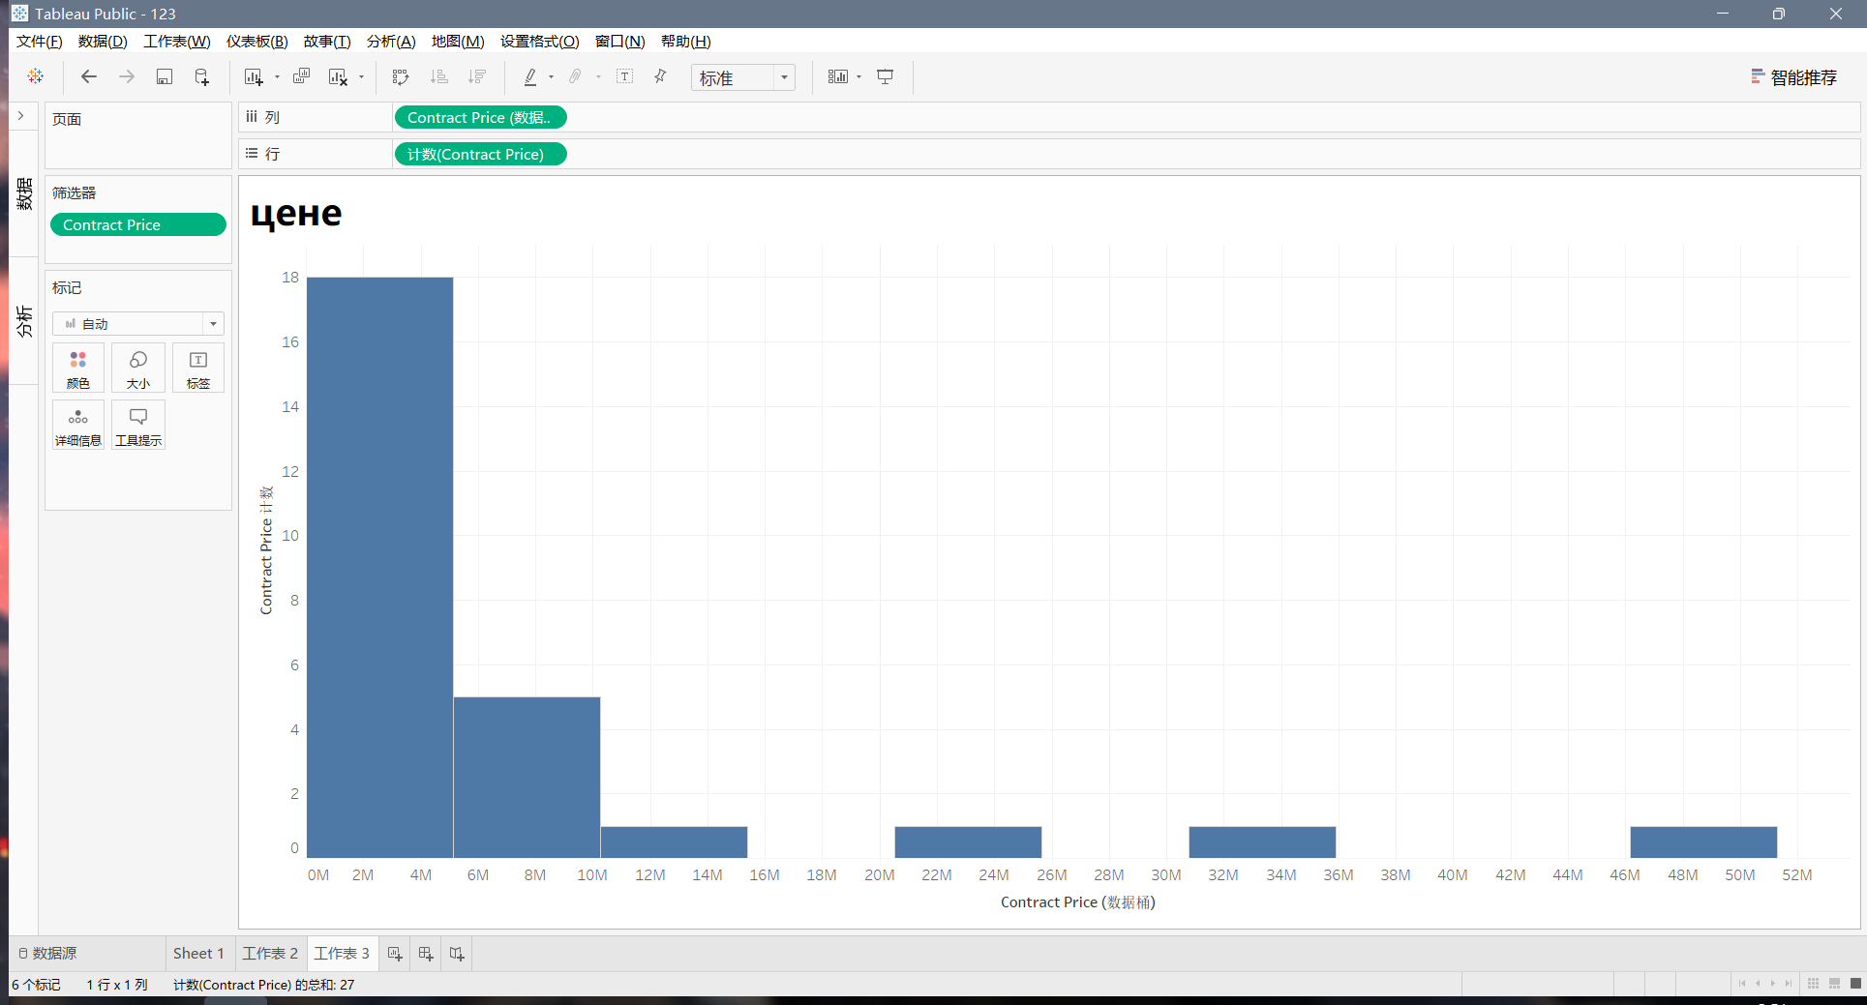
Дано:

На листе Данные представлены сведения с сайта единой информационной системы в сфере закупок
о выполненных контрактах на поставку ИС. |  | https://zakupki.gov.ru/epz/main/public/home.html

В столбцах закодирована информация:

F | 1=поставки для ТФОМС, 0=иное

G | 1=контракт на проектирование / разработку/ создание ИС, 0=иное

H | 1=контракт на модификацию / развитие / модернизацию / интеграцию / адаптацию / настройку / внедрение ИС; 0=иное

I | 1= контракт на сопровождение / поддержку / эксплуатацию ИС; 0=иное

Цена контракта = contract_price столбик X
Дата контракта = sign_date

Найти:

Вариант 1 ФИО от А до К
контракты на проектирование / разработку/ создание ИС для ТФОМС
контракты на модификацию / развитие / модернизацию / интеграцию / адаптацию / настройку / внедрение ИС для ТФОМС
Вариант 2 ФИО от Л до П
контракты на модификацию / развитие / модернизацию / интеграцию / адаптацию / настройку / внедрение ИС для ТФОМС
контракты на сопровождение / поддержку / эксплуатацию ИС для ТФОМС
Вариант 3 ФИО от Р до Я
контракты на сопровождение / поддержку / эксплуатацию ИС для ТФОМС
контракты на проектирование / разработку/ создание ИС для ТФОМС

Проанализируйте распределение контрактов по цене
(постройте гистограмму, оцените среднее, стандартное отклонение)
среднее |  | 6669041.2452
стандартное отклонение |  | 11887955.119
Проанализируйте распределение этих контрактов по исполнителям, а именно, для исполнителя контрактов с максимальной суммарной стоимостью всех контрактов за весь анализируемый период определите:
- количество заказчиков |  | 12
- количество контрактов |  | 11
- средняя стоимость контрактов за весь период |  | 12902872.995

При выполнении задания целесообразно использовать сводные таблицы, статистические функции и Tableau (для построения гистограммы)

Вычисления надо выполнить на листах 1, 2, и т.д.
Ответы указать на этом листе в желтых ячейках.
Гисторамму постройте в Tableau и разместите ниже скрин

